品类管理后台需求
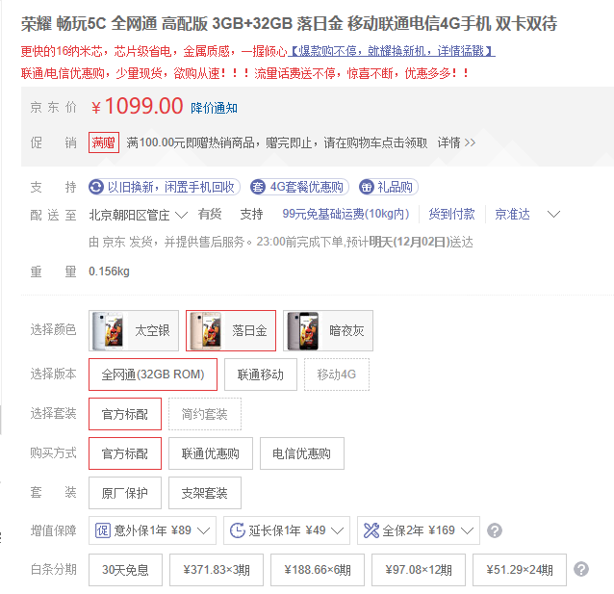
商品名称 | 商品编码 | 一级类目 | 二级类目 | 三级类目 | 海关商品编码（选填） | F端标签选择 | 自定义标签 | 品牌 | 规格类属性（可编辑） | 颜色类属性（可编辑） | 类目自定义属性（自行添加、最大五个） | 发货地 | 商家自定义参数（自行添加，无上限）
 |  | 服饰鞋靴饰品 | 服装服饰 |  |  | 标签库 |  |  | 规格
 |  | 服饰鞋靴饰品 | 鞋靴 |  |  |  |  |  | 尺寸
 |  | 服饰鞋靴饰品 | 皮具箱包 |  |  |  |  |  | 尺码
 |  | 服饰鞋靴饰品 | 珠宝首饰 | 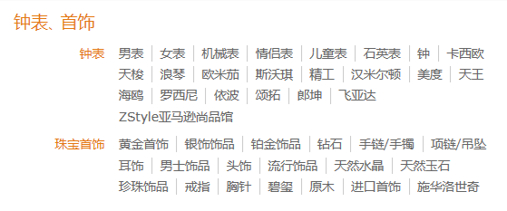
 |  | 服饰鞋靴饰品 | 钟表
 |  | 家居家装 | 厨具 | 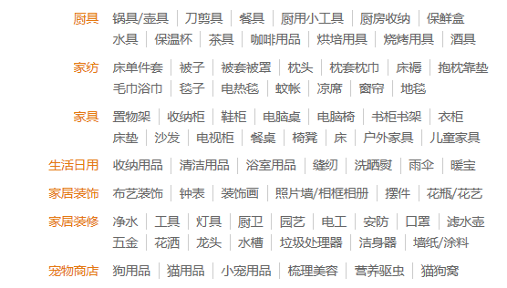
 |  | 家居家装 | 家具
 |  | 家居家装 | 家居装饰
 |  | 家居家装 | 家纺
 |  | 家居家装 | 生活日用
 |  | 家居家装 | 宠物商店
 |  | 家居家装 | 房产
 |  | 家居家装 | 建材
 |  | 家居家装 | 家居装修
 |  | 美妆食品日杂 | 进口食品 | 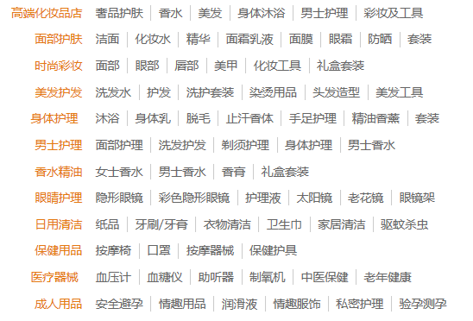 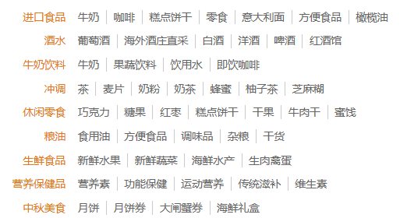
 |  | 美妆食品日杂 | 牛奶饮料
 |  | 美妆食品日杂 | 休闲零食
 |  | 美妆食品日杂 | 保健品
 |  | 美妆食品日杂 | 生鲜食品
 |  | 美妆食品日杂 | 酒水
 |  | 美妆食品日杂 | 冲调
 |  | 美妆食品日杂 | 粮油
 |  | 美妆食品日杂 | 高端化妆品店
 |  | 美妆食品日杂 | 面部护肤
 |  | 美妆食品日杂 | 时尚彩妆
 |  | 美妆食品日杂 | 美发护发
 |  | 美妆食品日杂 | 身体护理
 |  | 美妆食品日杂 | 男士护理
 |  | 美妆食品日杂 | 香水精油
 |  | 美妆食品日杂 | 眼睛护理
 |  | 美妆食品日杂 | 日用清洁
 |  | 美妆食品日杂 | 保健用品
 |  | 图书 | 中文图书 | 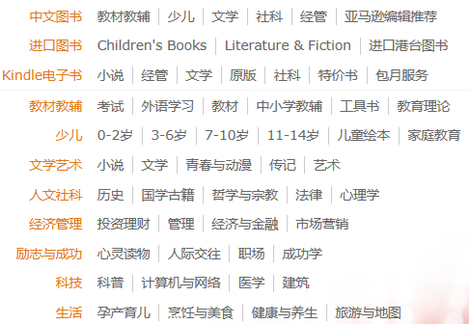
 |  | 图书 | 进口图书
 |  | 图书 | 教材教辅
 |  | 图书 | 少儿
 |  | 图书 | 文学艺术
 |  | 图书 | 人文社科
 |  | 图书 | 经济管理
 |  | 图书 | 励志与成功
 |  | 图书 | 科技
 |  | 图书 | 生活
 |  | 图书 | 期刊
 |  | 游戏影视乐器 | 游戏装备
 |  | 游戏影视乐器 | 影视
 |  | 游戏影视乐器 | 乐器
 |  | 游戏影视乐器 | 游戏品牌
 |  | 游戏影视乐器 | 动漫周边
 |  | 游戏影视乐器 | 影视周边
 |  | 游戏影视乐器 | 音乐
 |  | 运动户外 | 户外服饰 | 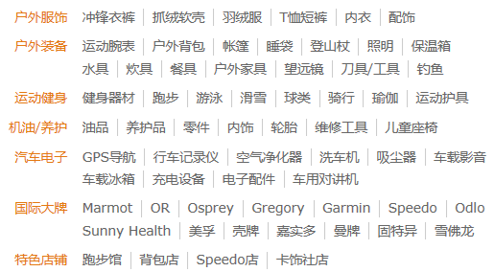
 |  | 运动户外 | 户外装备
 |  | 运动户外 | 运动健身
 |  | 运动户外 | 特色店铺
 |  | 母婴玩具 | 玩具 | 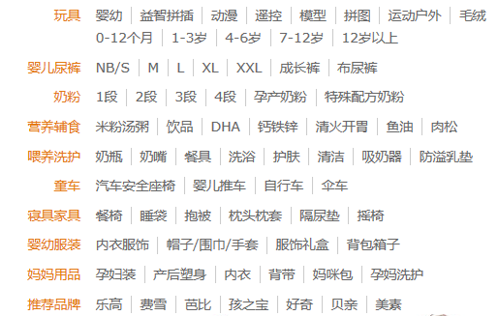
 |  | 母婴玩具 | 奶粉
 |  | 母婴玩具 | 喂养洗护
 |  | 母婴玩具 | 寝具家具
 |  | 母婴玩具 | 婴儿尿裤
 |  | 母婴玩具 | 营养辅食
 |  | 母婴玩具 | 童车
 |  | 母婴玩具 | 婴幼服装
 |  | 电器电脑/3C数码 | 智能生活 | 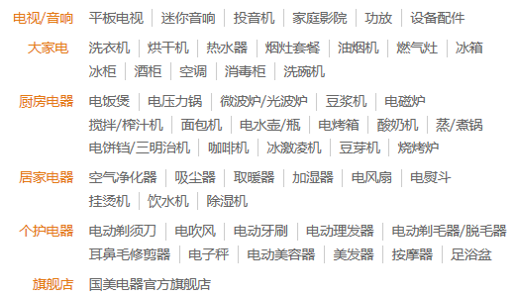 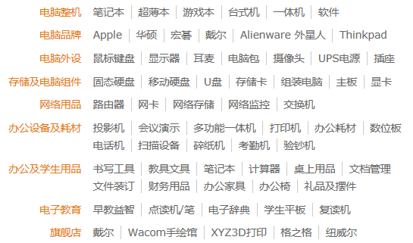 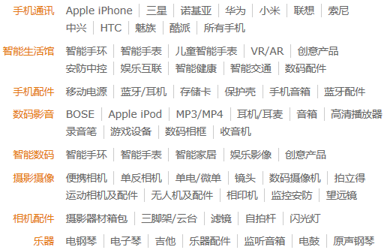
 |  | 电器电脑/3C数码 | 手机配件
 |  | 电器电脑/3C数码 | 电脑配件
 |  | 电器电脑/3C数码 | 摄影摄像配件
 |  | 电器电脑/3C数码 | 耳机音箱及配件
 |  | 电器电脑/3C数码 | 办公设备及耗材
 |  | 电器电脑/3C数码 | 电视音响配件
 |  | 电器电脑/3C数码 | 乐器配件
 |  | 电器电脑/3C数码 | 电脑整机
 |  | 电器电脑/3C数码 | 电脑品牌
 |  | 电器电脑/3C数码 | 电脑外设
 |  | 电器电脑/3C数码 | 存储及电脑组件
 |  | 电器电脑/3C数码 | 网络用品
 |  | 电器电脑/3C数码 | 办公及学生用品
 |  | 电器电脑/3C数码 | 电子教育
 |  | 电器电脑/3C数码 | 电视/音响
 |  | 电器电脑/3C数码 | 大家电
 |  | 电器电脑/3C数码 | 厨房电器
 |  | 电器电脑/3C数码 | 居家电器
 |  | 电器电脑/3C数码 | 个护电器
 |  | 汽车用品 | 机油养护
 |  | 汽车用品 | 汽车电子
 |  | 汽车用品 | 汽车
 |  | 汽车用品 | 国际大牌
 |  | 虚拟商品 | 电子书
 |  | 虚拟商品 | 数字音乐
 |  | 虚拟商品 | 数字影视
 |  | 虚拟商品 | 教育
 |  | 虚拟商品 | 游戏
 |  | 虚拟商品 | 彩票
 |  | 虚拟商品 | 旅行
 |  | 虚拟商品 | 充值
 |  | 虚拟商品 | 票务
 |  | 虚拟商品 | 理财
 |  | 虚拟商品 | 保险
 |  | 医药用品 | 药品
 |  | 医药用品 | 成人用品
 |  | 医药用品 | 器械
 |  | 鲜花/宠物/农资 | 鲜花园艺
 |  |  | 宠物水族
 |  |  | 农资
 |  | 五金工业 | 五金电子
 |  |  | 工业用品

